필드 이동 시스템
1. 문서 개요 |  |  |  |  | 아이디어(픽스 된게 아님)
- 필드 이동을 위한 시스템의 규칙을 정의한 문서
- 연출과 룰에 대한 것을 서술 |  |  |  |  | 문열기와 입장을 나눔
- 3차 프로토를 위한 문서로 변화가 있을 예정
 |  |  |  |  | 각각의 행동마다 정신력 소모 값을 생성
 |  |  |  |  | 문을 열었을 경우 내부 방에 대한 정보를 확인 가능
1. 시스템 개요
1.1 시스템 의도 |  |  |  |  | 입장 시 전투 혹은 조사
- 열차문을 이용하여 꿈 속의 다른 세계로 간다는 느낌을 준다.
- 랜덤으로 결정되는 방을 이용해서 로그라이크의 랜덤 요소를 살린다.

2. 문열기
2.1 문열기 규칙
- 유저가 문에 일정거리() 접근 했을 경우 UI를 표기 한다.
- UI의 형태는 다음과 같다.
- 상호작용의 키는 G키로 통일한다.
- 유저가 버튼을 입력 할 경우 페이드 아웃 연출과 함께 씬을 전환한다.
- 상호작용을 하게 되면 방으로 입장하게 된다.
클리어 시
- 클리어 후 방의 상태를 변화 시킨다.
- 클리어 한 후의 방에는 다시 들어갈 수 있다.
- 방에 입장 시 정신력을 1 소모한다.
- 클리어 된 방에 재입장 시에도 정신력을 1 소모한다.
- 클리어 후 방에서 퇴장 할 경우 정신력을 1 감소 시킨다.

이동에 대한 정신력 소모
행동 | 소모 값
문열기(입장) | 1
방 클리어(퇴장) | 1

2.2 UI
a. 문
- 색감이나 형태에 대한 것은 AD, 혹은 원화가가 지정 예정
- 해당 문서에서는 필요한 정보만을 담음
- 문에 어떤 방을 입장했는지에 대한 정보를 남기기 위한 장치

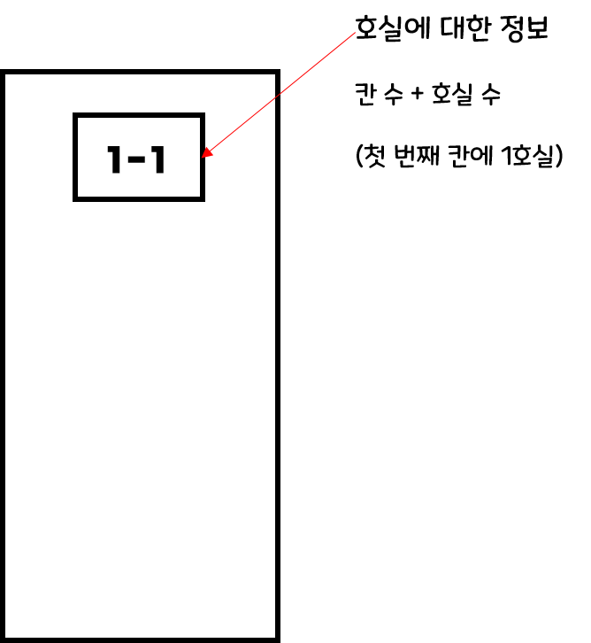

 |  | 생각이 안나네여

입장 전 |  | 입장 후 (클리어 후)

(추가적인 협의 필요한 부분)
- 클리어 후 해당 방을 클리어 했었다는 정보가 필요하다고 생각
- 해당 부분은 게임의 설정에 따라 달라 질 수 있음

b. 상호작용 표기
- 문열기외에도 공통적으로 사용 될 수 있는 아이콘
- 문의 범위안에 들어갈 시 캐릭터의 머리위에 아이콘을 표기한다.
- 범위에서 벗어 날 경우 아이콘을 다시 제거

충돌 범위
캐릭터
충돌 범위

UI출력

G
G
 |  |  |  |  |  |  |  | 어떤 버튼을 눌러야 되는지를 알려줌

캐릭터
 |  |  |  |  |  | (협의가 필요한 부분)
 |  |  |  |  |  | 해당 버튼을 눌렀을 경우 나타나는 액션을 표기할 수 있으면 더욱 좋으나 리소스의 량이 늘어남

문에 접근 판정 이전 |  |  | 문에 접근 판정 시

3. 흐름도

G

 |  |  |  |  |  |  | 페이드 아웃 연출

캐릭터
문
캐릭터

열차 씬 |  |  |  | 문 충돌 |  |  |  |  | 버튼 입력 후 (입장)

문서 끝

